MPC 18062025
Cjenik E-BIKE 2025

Model | Boja | Preporučena MPC | Akcijska cijena PMPC
YDX MORO 07 (veličina S)* | Blue Icon, Raven/Silver | 4,899.00 € | 3,919.20 €
WABASH RT (veličina S)* | Blue Steel | 3,649.00 € | 2,919.20 €
CROSSCORE RC (veličina S i L)* | Shiver White, Urban Sage | 2,599.00 € | 2,079.20 €
BOOSTER EASY | Aqua, Tech Graphite | 3,449.00 € | 2,299.00 €
BOOSTER S-PED** | Aqua, Tech Graphite | 3,849.00 € | 2,699.00 €

* dobavljivost i boja na upit
** L1e kategorija - potrebna registracija
*Akcijska cijena vrijedi do isteka zaliha

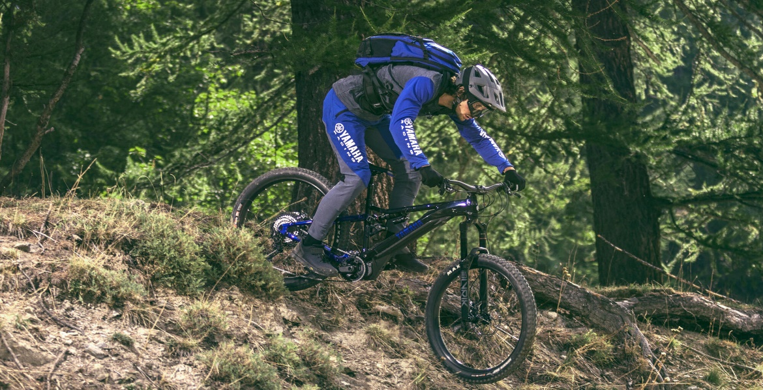

* Zagreb, 18.06.2025., cijene su informativne, preporučene maloprodajne, podložne promjeni.

